全家 30秒

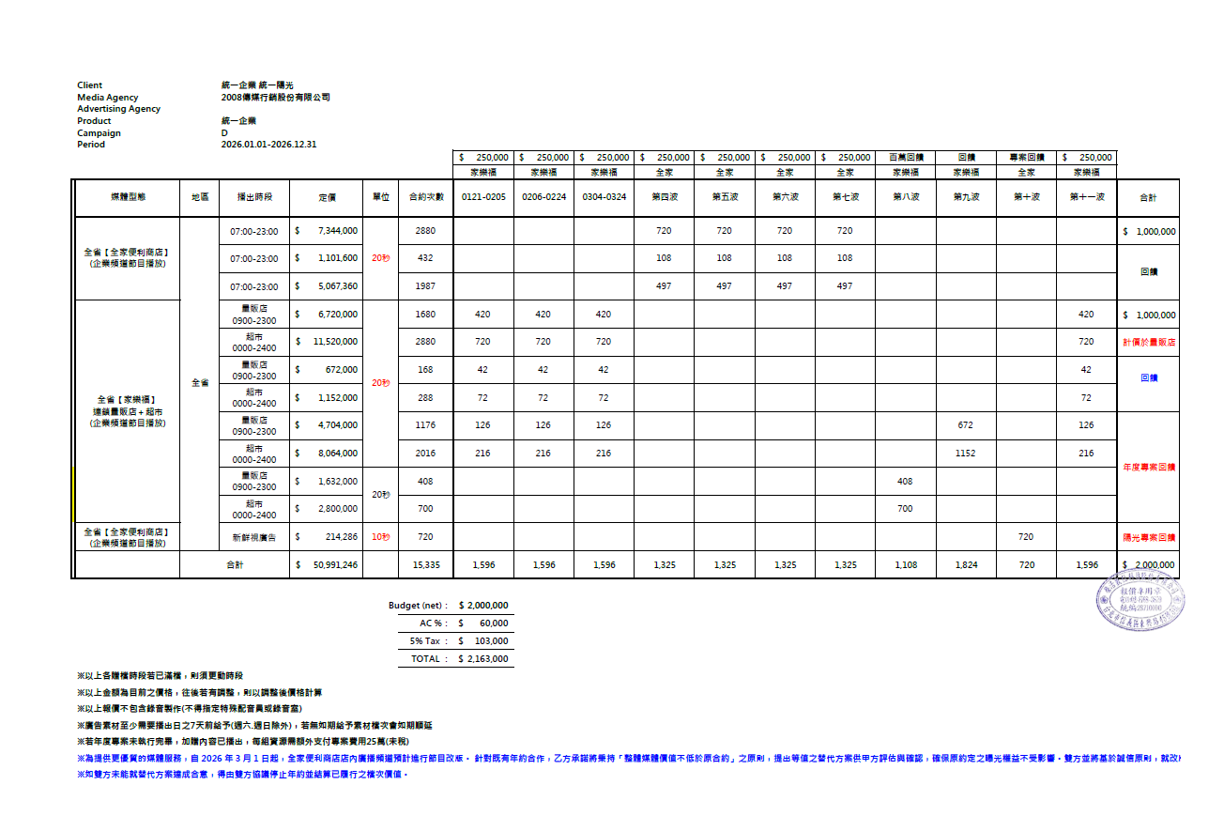
Client |  | 統一企業統一陽光
Media Agency |  | 2008傳媒行銷股份有限公司
Advertising Agency
Product |  | 統一企業
Campaign
Period |  | 2026.06.08-2026.06.28

媒體型態 | 地區 | 播出時段 | 定價 | 單位 | 次數 | 合計 | 素材 提供時間 | JUN
 |  |  |  |  |  |  |  | 8 | 9 | 10 | 11 | 12 | 13 | 14 | 15 | 16 | 17 | 18 | 19 | 20 | 21 | 22 | 23 | 24 | 25 | 26 | 27 | 28
 |  |  |  |  |  |  |  | 一 | 二 | 三 | 四 | 五 | 六 | 日 | 一 | 二 | 三 | 四 | 五 | 六 | 日 | 一 | 二 | 三 | 四 | 五 | 六 | 日
全省【全家便利商店】 (企業頻道節目播放) | 全省 | 07:00-23:00 | $1,440,000 | 30秒 | 480 | $166,667 | 6/1 | 23 | 23 | 23 | 23 | 23 | 23 | 23 | 23 | 23 | 23 | 23 | 23 | 23 | 23 | 23 | 23 | 23 | 23 | 22 | 22 | 22
 |  |  | $216,000 |  | 72 | 專案回饋 |  | 72(走期內執行完畢)
 |  |  | $663,000 |  | 221 | 專案回饋 |  | 221(走期內執行完畢)
 | 合計 |  | $2,319,000 |  | 773 | $166,667 |  | 23 | 23 | 23 | 23 | 23 | 23 | 23 | 23 | 23 | 23 | 23 | 23 | 23 | 23 | 23 | 23 | 23 | 23 | 22 | 22 | 22 | 陽光-全家廣播
 |  |  |  |  |  |  |  |  |  |  |  |  |  |  |  |  |  |  |  |  |  |  |  |  |  |  |  |  | 執行走期:6/8-6/28
 |  |  |  |  |  |  |  |  |  |  |  |  |  |  |  |  |  |  |  |  |  |  |  |  |  |  |  |  | 每小時4檔約執行21天
 |  |  |  |  | Budget (net)： | $166,667 |  |  |  |  |  |  |  |  |  |  |  |  |  |  |  |  |  |  |  |  |  |  | 秒數: 20秒
 |  |  |  |  | AC %： | $5,000 |  |  |  |  |  |  |  |  |  |  |  |  |  |  |  |  |  |  |  |  |  |  | 預算: 25萬
 |  |  |  |  | 5% Tax ： | $8,583
 |  |  |  |  | TOTAL ： | $180,250
※以上各贈檔時段若已滿檔，則須更動時段
※以上金額為目前之價格，往後若有調整，則以調整後價格計算
※以上報價不包含錄音製作(不得指定特殊配音員或錄音室)
※廣告素材至少需要播出日之7天前給予(週六.週日除外)，若無如期給予素材檔次會如期順延

